D1 Social(01)
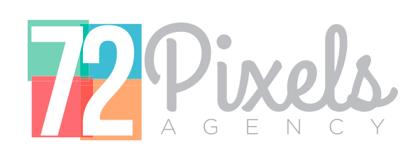

 |  | Le : 02/01/2020

Facture N° : 001/01/2020 |  | Client : D1 Social
BC N° : BC-202001-245 |  | 19, rue Ben Al Hadj Safi Addine - Casa Plaisance - Anfa 20050 Casablanca
 |  | ICE N° : 001917094000087

Designation | Quantité | Prix HT/U | Total HT

Droit d'utilisation de la voix de Masta Flow Projet Suprasong - Supradyn | 1 | Forfait | 45,000.00

 |  | Total HT | 45,000.00
 |  | TVA 20% | 9,000.00
 |  | Total TTC | 54,000.00

